Tuần 20
CÔNG TY TNHH THỰC PHẨM MẠNH YẾN |  |  |  | CỘNG HÒA XÃ HỘI CHỦ NGHĨA VIỆT NAM
Đ/c: 91 Yết Kiêu - P.Tân Hưng - TP Hải Phòng |  |  |  | Độc lập - Tự do - Hạnh phúc
SĐT: 0374.116.906 - Ms Yến
THỰC ĐƠN BÁN TRÚ NĂM HỌC 2025 - 2026
Tuần 20 (từ ngày 19/01/2026 đến ngày 22/01/2026)
Thứ/ngày | STT | Món ăn | Diễn giải | Định lượng(gr) | Đơn giá | Thành Tiền | Chi phí phụ |  | TỔNG
Thứ 2/19-01/2026 | 1 | Thịt kho tàu | Thịt sấn mông vai | 66 | 125,000 | 8,250 | Chất đốt | 1,000
 | 2 | Trứng rán | Trứng vịt | 40 | 63,000 | 2,520 | Nhân công | 2,000
 | 3 | Canh cải nấu cà ra | Rau cải | 30 | 17,000 | 510 | Thuế | 1,482
 |  |  | Cà ra | 5 | 155,000 | 775 | Khấu hao | 300
 | 4 | Cơm trắng | Gạo tẻ | 110 | 19,000 | 2,090
 | 5 |  | Rau thơm | 2.08 | 35,000 | 73
 | 6 |  | Gia vị các loại | 10 | 100,000 | 1,000
 |  | Tổng |  |  |  | 15,218 |  | 4,782 | 20,000
Thứ/ngày | STT | Món ăn | Diễn giải | Định lượng(gr) | Đơn giá | Thành Tiền | Chi phí phụ |  | TỔNG
Thứ 3/20-01/2026 | 1 | Gà chiên | Gà CN bỏ cđcc | 95 | 87,000 | 8,265 | Chất đốt | 1,000
 | 2 | Đậu xốt cà chua | Đậu phụ rán | 50 | 32,000 | 1,600 | Nhân công | 2,000
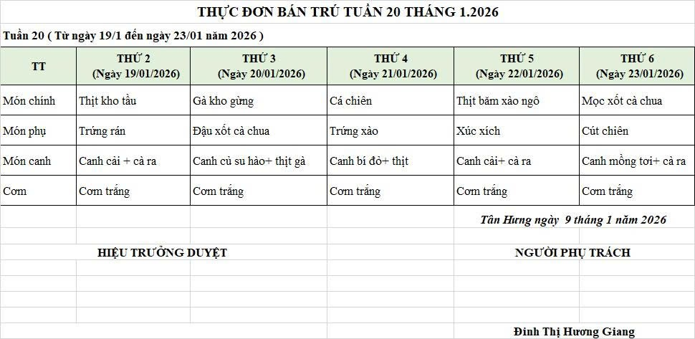
 |  |  | Cà chua | 12 | 25,000 | 300 | Thuế | 1,482
 | 3 | Canh su hào nấu gà | Su hào | 60 | 17,000 | 1,020 | Khấu hao | 300
 |  |  | Gà CN bỏ cđcc | 9 | 87,000 | 783
 | 4 | Cơm trắng | Gạo tẻ | 110 | 19,000 | 2,090
 | 5 |  | Rau thơm | 4.56 | 35,000 | 160
 | 6 |  | Gia vị các loại | 10 | 100,000 | 1,000
 |  | Tổng |  |  |  | 15,218 |  | 4,782 | 20,000
Thứ/ngày | STT | Món ăn | Diễn giải | Định lượng(gr) | Đơn giá | Thành Tiền | Chi phí phụ |  | TỔNG
Thứ 4/21-01/2026 | 1 | Cá chiên | Cá rô phi lọc | 67 | 125,000 | 8,375 | Chất đốt | 1,000
 | 2 | Trứng xào | Trứng vịt | 35 | 62,000 | 2,170 | Nhân công | 2,000
 | 3 | Canh bí đỏ nấu thịt | Bí đỏ | 50 | 17,000 | 850 | Thuế | 1,482
 |  |  | Thịt nạc xay | 5 | 125,000 | 625 | Khấu hao | 300
 | 4 | Cơm trắng | Gạo tẻ | 110 | 19,000 | 2,090
 | 5 |  | Rau thơm | 3.08 | 35,000 | 108
 | 6 |  | Gia vị các loại | 10 | 100,000 | 1,000
 |  | Tổng |  |  |  | 15,218 |  | 4,782 | 20,000
Thứ/ngày | STT | Món ăn | Diễn giải | Định lượng(gr) | Đơn giá | Thành Tiền | Chi phí phụ |  | TỔNG
Thứ 5/08-01/2026 | 1 | Thịt băm xào ngô | Thịt sấn mông vai | 55 | 125,000 | 6,875 | Chất đốt | 1,000
 |  |  | ngô ngọt | 25 | 28,000 | 700 | Nhân công | 2,000
 | 2 | Xúc xích | Xúc xích CP | 30 | 100,000 | 3,000 | Thuế | 1,482
 | 3 | Canh cải nấu cà ra | Rau cải | 30 | 17,000 | 510 | Khấu hao | 300
 |  |  | Cà ra | 6 | 155,000 | 930
 | 4 | Cơm trắng | Gạo tẻ | 110 | 19,000 | 2,090
 | 5 |  | Rau thơm | 3.24 | 35,000 | 113
 | 6 |  | Gia vị các loại | 10 | 100,000 | 1,000
 |  | Tổng |  |  |  | 15,218 |  | 4,782 | 20,000
Thứ/ngày | STT | Món ăn | Diễn giải | Định lượng(gr) | Đơn giá | Thành Tiền | Chi phí phụ |  | TỔNG
Thứ 7/22-01/2026 | 1 | Mọc xốt cà chua | Mọc | 54 | 155,000 | 8,370 | Chất đốt | 1,000
 |  |  | Cà chua | 6 | 20,000 | 120 | Nhân công | 2,000
 | 2 | Trứng cút chiên | Trứng cút | 30 | 75,000 | 2,250 | Thuế | 1,482
 | 3 | Canh mồng tơi nấu cà ra | Mồng tơi | 28 | 17,000 | 476 | Khấu hao | 300
 |  |  | Cà ra | 5 | 160,000 | 800
 | 4 | Cơm trắng | Gạo tẻ | 110 | 19,000 | 2,090
 | 5 |  | Rau thơm | 3.2 | 35,000 | 112
 | 6 |  | Gia vị các loại | 10 | 100,000 | 1,000
 |  | Tổng |  |  |  | 15,218 |  | 4,782 | 20,000

 |  | HIỆU TRƯỞNG NHÀ TRƯỜNG |  |  |  |  | NGƯỜI LẬP
 |  | (Kí duyệt)

 |  |  |  |  |  |  | Đinh Thị Hương Giang

 |  | Tổng tiền | 100,000
 |  | 5 ngày | 5
 |  | thành tiền 1 suất | 20,000

